Лист1
Размер 2,1*1,15*2,00
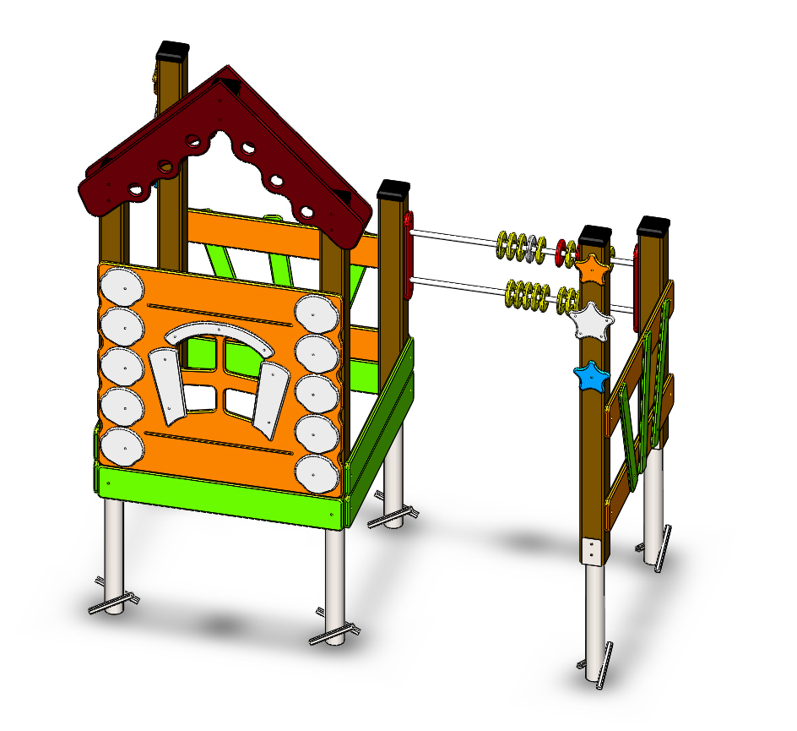 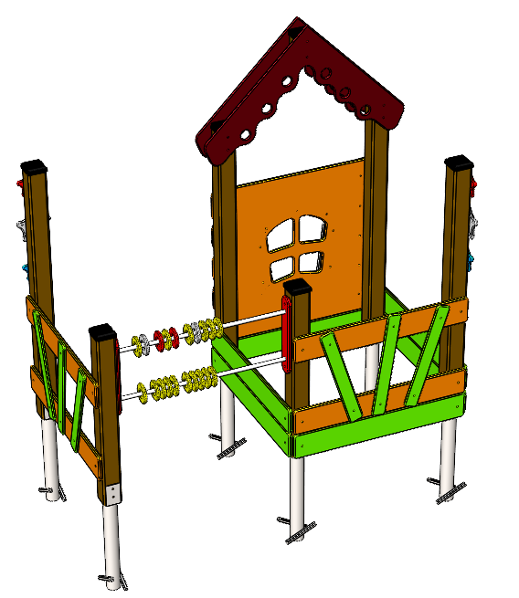 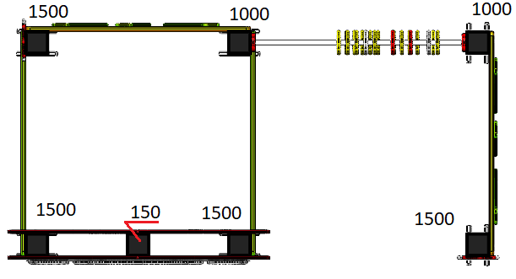

№ п/п | Артикул | Наименование | Кол-во | Изображение | цвет | Длина, м | Ширина, м | Высота, м | Объем, м3 | Объем всего | Глухарь М8х60 | Глухарь М8х80 | БолтМ6х55 | БолтМ8х150
СТОЛБЫ
1 | 0037ДБ | Столб (брус 100х100) 150 мм | 1 |  | 8014 | 0.15 | 0.1 | 0.1 | 0.002 | 0.002
2 | 0004ДБ | Столб (брус 100х100) 1000 мм | 2 |  | 8014 | 1 | 0.1 | 0.1 | 0.010
3 | 0008ДБ | Столб (брус 100х100) 1500 мм | 4 |  | 8014 | 1.5 | 0.1 | 0.1 | 0.015 | 0.060
4 | 0013МП | Закладная для столба 100х100 | 6 |  | 9007 | 0.7 | 0.1 | 0.05 | 0.003 | 0.021 | 18 | 4
ПАНЕЛИ |  |  |  |  |  |  |  |  |  | 0.000 |  |  | 0
5 | 001186 | Панель Изба -1.31 1000 x 945 x 21 | 1 | 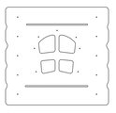 | 2008 |  |  |  |  | 0.000 | 6 | 6
6 | 001187 | Крыша Изба -1.31 882 x 882 x 15 | 2 | 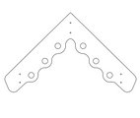 | 8014 |  |  |  |  | 0.000 |  |  |  | 6
7 | 001188 | Заборчик Изба -1.31 1000 x 150 x 21 | 4 |  | 2008 |  |  |  |  |  |  | 8
8 | 001188 | Заборчик Изба -1.31 1000 x 150 x 21 | 6 |  | 6018 |  |  |  |  |  |  | 12
9 | 001189 | Штакетник Изба -1.31 600 x 80 x 15 | 6 | 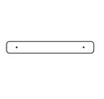 | 6018 |  |  |  |  |  |  |  | 12
10 | 001190 | Бревно Изба -1.31 182 x 180 x 15 | 10 |  | 7047 |  |  |  |  |  |  |  | 10
11 | 001191 | Ставни Изба -1.31 156 x 365 x 15 | 2 | 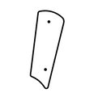 | 7047 |  |  |  |  |  |  |  | 4
12 | 001192 | Рама Изба -1.31 447 x 136 x 15 | 1 |  | 7047 |  |  |  |  |  |  |  | 3
13 | 001193 | Звезда Большая Изба -1.31 188 x 181 x 15 | 2 |  | 7047 |  |  |  |  |  |  | 2
14 | 001194 | Звезда Малая Изба -1.31 148 x 142 x 15 | 2 |  | 2008 |  |  |  |  |  |  | 2
15 | 001194 | Звезда Малая Изба -1.31 148 x 142 x 15 | 2 |  | 6018 |  |  |  |  |  |  | 2
16 | 000040 | Фиксатор счет двойной (400) 80 x 400 x 21 | 2 | 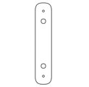 | 3020 |  |  |  |  | 0.000 |  | 4
17 | 000041 | Кольцо счет 110 x 110 x 21 | 20 |  | разноцветный
МЕТАЛЛ |  |  |  |  |  |  |  |  |  | 0.000 |  |  | 0
18 | 0086МП | Труба 21x960мм (под счеты) | 2 |  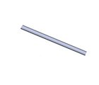 | 9007 | 0.96 | 0.021 | 0.021 | 0.000 | 0.001 |  | 4
19 |  | Перемычка 960 мм | 1 |  | 9007 | 0.96 | 0.12 | 0.04 | 0.005 |  |  | 4
ПЛАСТИК |  |  |  |  |  |  |  |  |  | 0.000 |  |  | 0
20 | КЧМ6КС | Заглушка К4М6КС | 78 |  | Черный | 0.027 | 0.027 | 0.016 | 0.00001 | 0.001 |  |  | 0
21 | КЧМ8КС | Заглушка К4М8КС | 29 |  | Черный | 0.036 | 0.036 | 0.023 | 0.00003 | 0.001 |  |  | 0
22 | 100-100.11КК | Заглушка 100-100.11КК | 7 |  | Черный | 0.1 | 0.1 | 0.044 | 0.00036 | 0.002 | 7 |  | 0
 |  |  |  |  |  |  |  |  |  | 0.088 | 24 | 48 | 29 | 6
 |  |  |  |  |  |  |  |  |  |  | Глухарь М8х60 | Глухарь М8х80 | БолтМ6х55 | БолтМ8х150
 | Глухарь | М8х60 | 24 | шт.
 |  | М8х80 | 48 | шт.
 | Меб болт | М8х150 | 6 | шт.
 |  | М6х55 | 29 | шт.
 | гайка 6-гр самоконт | М8 | 6 | шт.
 |  | М6 | 29 | шт.
 | Шайба | М8 | 78 | шт.
 |  | М6 | 29 | шт.
 | заглушка | К4М6КС | 29 | шт.
 |  | К4М8КС | 78 | шт.
 |  | 100-100.11КК | 7 | шт.

